sections
Rectangular Equilateral Corner Section made of Aluminium Alloys (equal flanges) ГОСТ 13737 - 90 |  |  |  |  |  |  |  |  |  |  |  | 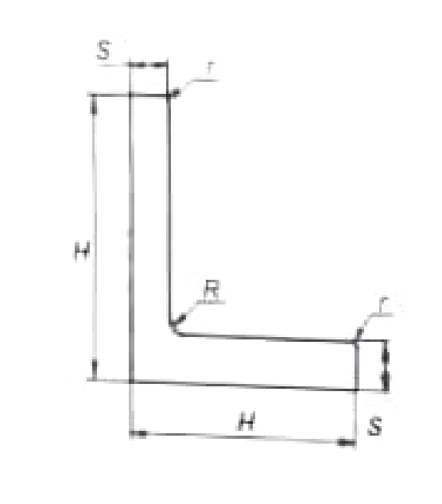
No | Number of profile | H | S | S1 | R | r | Cross-sectional Area,mm2 | Profile Weight, kg/m | Moment of Inertia, cm4
 |  | mm |  |  |  |  |  |  | Ix | Iy
1 | 410003 | 12,0 | 1,0 | 1,0 | 1,5 | 0,5 | 23.4 | 0,067 | 0,03 | 0,03
2 | 410013 | 15,0 | 1,5 | 1,5 | 2,0 | 0,7 | 43.4 | 0,124 | 0,09 | 0,09
3 | 410018 | 15,0 | 2,0 | 2,0 | 2,0 | 1,0 | 56.4 | 0,161 | 0,11 | 0,11
4 | 410025 | 18,0 | 1,5 | 1,5 | 2,0 | 0,7 | 52.4 | 0,149 | 0,16 | 0,16
5 | 410038 | 20,0 | 1,5 | 1,5 | 2,0 | 0,7 | 58.4 | 0,166 | 0,22 | 0,22
6 | 410040 | 20,0 | 2,0 | 2,0 | 2,0 | 1,0 | 76.4 | 0,218 | 0,28 | 0,28
7 | 410053 | 25,0 | 2,0 | 2,0 | 2,0 | 1,0 | 96.4 | 0,275 | 0,57 | 0,57
8 | 410065 | 25,0 | 4,0 | 4,0 | 4,0 | 2,0 | 185.7 | 0,529 | 1,01 | 1,01
9 | 410068 | 25,0 | 5,0 | 5,0 | 3,0 | 2,5 | 242.2 | 0,639 | 1,50 | 1,50
10 | 410080 | 30,0 | 2,5 | 2,5 | 2,5 | 1,5 | 144.1 | 0,410 | 1,22 | 1,22
11 | 410081 | 30,0 | 3,0 | 3,0 | 3,0 | 1,5 | 172.0 | 0,490 | 1,43 | 1,43
12 | 410113 | 40,0 | 2,5 | 2,5 | 2,5 | 1,2 | 194.5 | 0,554 | 3,01 | 3,01
13 | 410119 | 40,0 | 3,5 | 3,5 | 3,5 | 1,5 | 269.4 | 0,767 | 4,07 | 4,07
14 | 410121 | 40,0 | 4,0 | 4,0 | 4,0 | 2,0 | 305.7 | 0,871 | 4,54 | 4,54
15 | 410128 | 45,0 | 4,0 | 4,0 | 4,0 | 2,0 | 345.7 | 0,985 | 6,59 | 6,59

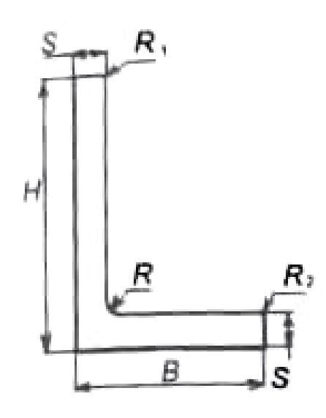
Rectangular Profile Angle Section made of Aluminium Alloys (inequal flanges) ГОСТ 13738 - 91
No | Number of profile | H | B | S | S1 | R | R1 | R2 | Cross-sectional Area, mm2 | Weight, kg/m | Moment of Inertia, cm4
 |  | mm |  |  |  |  |  |  |  |  | Ix | Iy
1 | 410535 | 20,0 | 8,0 | 2,0 | 2,0 | 0,5 | 0,0 | 0,0 | 52.1 | 0,148 | 0,05 | 0,04
2 | 410517 | 16,0 | 13,0 | 1,6 | 1,6 | 1,6 | 0,8 | 0,8 | 44.1 | 0,126 | 0,15 | 0,13
3 | 410549 | 20,0 | 15,0 | 2,0 | 1,5 | 2,0 | 0,7 | 1,0 | 60 | 0,171 | 0,24 | 0,10
4 | 410596 | 25,0 | 18,0 | 2,5 | 2,0 | 2,5 | 1,0 | 1,2 | 94.3 | 0,269 | 0,59 | 0,22
5 | 410600 | 25,0 | 20,0 | 1,2 | 1,2 | 2,0 | 0,5 | 0,5 | 53.3 | 0,152 | 0,34 | 0,19
6 | 410640 | 30,0 | 18,0 | 3,0 | 2,5 | 3,0 | 1,2 | 1,5 | 128.6 | 0,367 | 1,16 | 0,28
7 | 410650 | 39,0 | 20,0 | 2,5 | 2,0 | 3,0 | 1,2 | 1,5 | 111.1 | 0,317 | 1,02 | 0,32
8 | 410661 | 30,0 | 25,0 | 3,0 | 2,5 | 3,0 | 1,2 | 1,5 | 146.1 | 0,416 | 1,31 | 0,75
9 | 410721 | 35,0 | 22,0 | 3,5 | 3,5 | 3,5 | 1,7 | 1,7 | 188.6 | 0,538 | 2,28 | 0,69
10 | 410765 | 38,0 | 25,0 | 6,0 | 3,0 | 4,0 | 0,0 | 0,0 | 288.4 | 0,822 | 4,18 | 0,95
11 | 410772 | 38,0 | 32,0 | 5,0 | 5,0 | 4,0 | 2,5 | 2,5 | 325.8 | 0,928 | 2,38 | 2,81
12 | 410809 | 40,0 | 25,0 | 4,0 | 3,0 | 4,0 | 1,5 | 2,0 | 225.1 | 0,642 | 3,66 | 0,94
13 | 410824 | 40,0 | 30,0 | 4,0 | 3,0 | 4,0 | 1,5 | 2,0 | 240.1 | 0,684 | 3,90 | 1,61

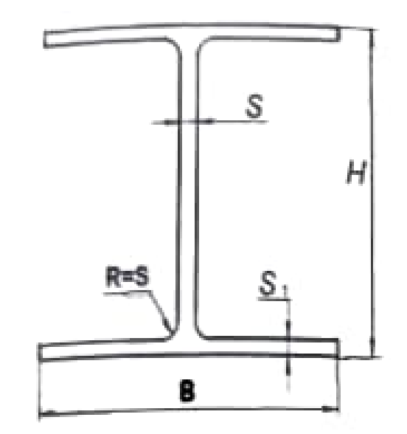
Rectangular Equilateral I-Beam Section for Aluminium Alloys ГОСТ 13621 - 90
No | Profile number | H | B | S | S1 | Cross-sectional Area, cm2 | Weight, kg/m | Moment of Inertia (cm2)
 |  | mm |  |  |  |  |  | Ix | Iy
1 | 430022 | 30 | 30 | 1,50 | 2,00 | 161 | 0,46 | 2,61 | 0,88
2 | 430025 | 35 | 30 | 2,00 | 2,50 | 214 | 0,61 | 4,49 | 1,09
3 | 430041 | 40 | 50 | 2,00 | 3,50 | 423 | 1,20 | 12,40 | 7,13
4 | 430053 | 50 | 50 | 2,50 | 4,00 | 515 | 1,46 | 23,10 | 8,13
5 | 430062 | 60 | 70 | 3,00 | 5,00 | 866 | 2,46 | 57,00 | 27,90

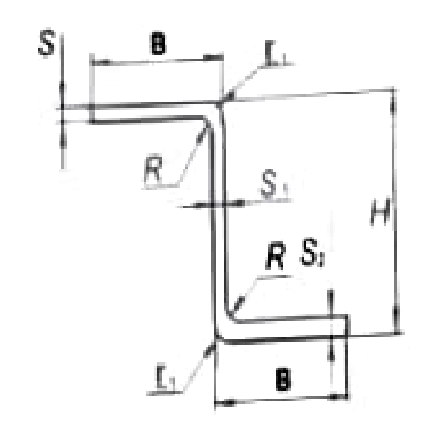
Rectangular Equilateral Z-Section made of Aluminium Alloy ГОСТ 13620 - 90
No | Number of Profile | H | B | S | S1 | S2 | R | r1 | Cross-sectional area, mm2 | Weight, kg/m
 |  | mm
1 | 450011 | 24,0 | 18,0 | 1,5 | 1,5 | 2,0 | 2,0 | - | 96.2 | 0,274
2 | 450013 | 25,0 | 18,0 | 2,0 | 1,5 | 2,0 | 2,0 | - | 105.2 | 0,300
3 | 450016 | 25,0 | 20,0 | 3,0 | 2,0 | 3,0 | 3,0 | 0,5 | 161.8 | 0,461
4 | 450021 | 30,0 | 25,0 | 2,5 | 2,0 | 2,5 | 2,5 | - | 177.7 | 0,506
5 | 450026 | 34,0 | 25,0 | 2,5 | 3,5 | 3,5 | 1,0 | 0,5 | 276.3 | 0,788
6 | 450028 | 35,0 | 20,0 | 3,0 | 3,0 | 3,0 | 4,0 | 0,5 | 213.8 | 0,609
7 | 450038 | 40,0 | 25,0 | 2,0 | 1,5 | 2,0 | 2,0 | - | 155.7 | 0,444
8 | 450040 | 40,0 | 25,0 | 3,0 | 3,0 | 3,0 | 3,0 | 0,5 | 221.8 | 0,632
9 | 450060 | 50,0 | 35,0 | 5,0 | 4,0 | 5,0 | 5,0 | 0,5 | 520.6 | 1,484

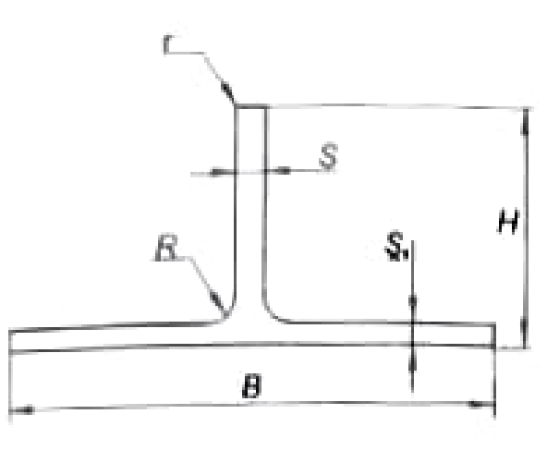
Rectangular Equilateral T-Bar Sections ГОСТ 13622 - 90
No | Number of Profile | H | B | S | S1 | R | r | Cross-sectional Area, mm2 | Weight, kg/m | Moment of Inertia, cm4
 |  | mm |  |  |  |  |  |  |  | Ix | Iy
1 | 420138 | 25 | 50 | 2,0 | 2,0 | 3,0 | 0,0 | 140.0 | 0,427 | 0,70 | 2,08
2 | 420066 | 35 | 40 | 2,0 | 2,0 | 2,0 | 1,0 | 147.3 | 0,420 | 1,68 | 1,05
3 | 420069 | 20 | 30 | 2,0 | 1,5 | 2,0 | 1,0 | 83.3 | 0,237 | 0,30 | 0,32
4 | 420126 | 25 | 35 | 2,5 | 2,0 | 2,5 | 1,2 | 130.2 | 0,371 | 0,73 | 0,70
5 | 420159 | 26 | 40 | 3,0 | 4,5 | 2,5 | 0,0 | 247.2 | 0,704 | 1,44 | 1,05
6 | 420202 | 30 | 40 | 1,5 | 1,5 | 2,0 | 0,7 | 104.3 | 0,297 | 2,81 | 1,33
7 | 420075 | 20 | 38 | 1,5 | 2,0 | 2,0 | 0,0 | 104.7 | 0,298 | 0,27 | 0,91
8 | 420150 | 25 | 66 | 2,5 | 3,0 | 3,0 | 0,0 | 256.9 | 0,732 | 0,90 | 7,19
9 | 420209 | 30 | 45 | 4,0 | 6,5 | 5,0 | 0,0 | 397.2 | 1,132 | 2,13 | 4,96
10 | 420325 | 40 | 50 | 3,5 | 6,5 | 4,0 | 0,0 | 449.1 | 1,280 | 4,65 | 6,78

